Sayfa1
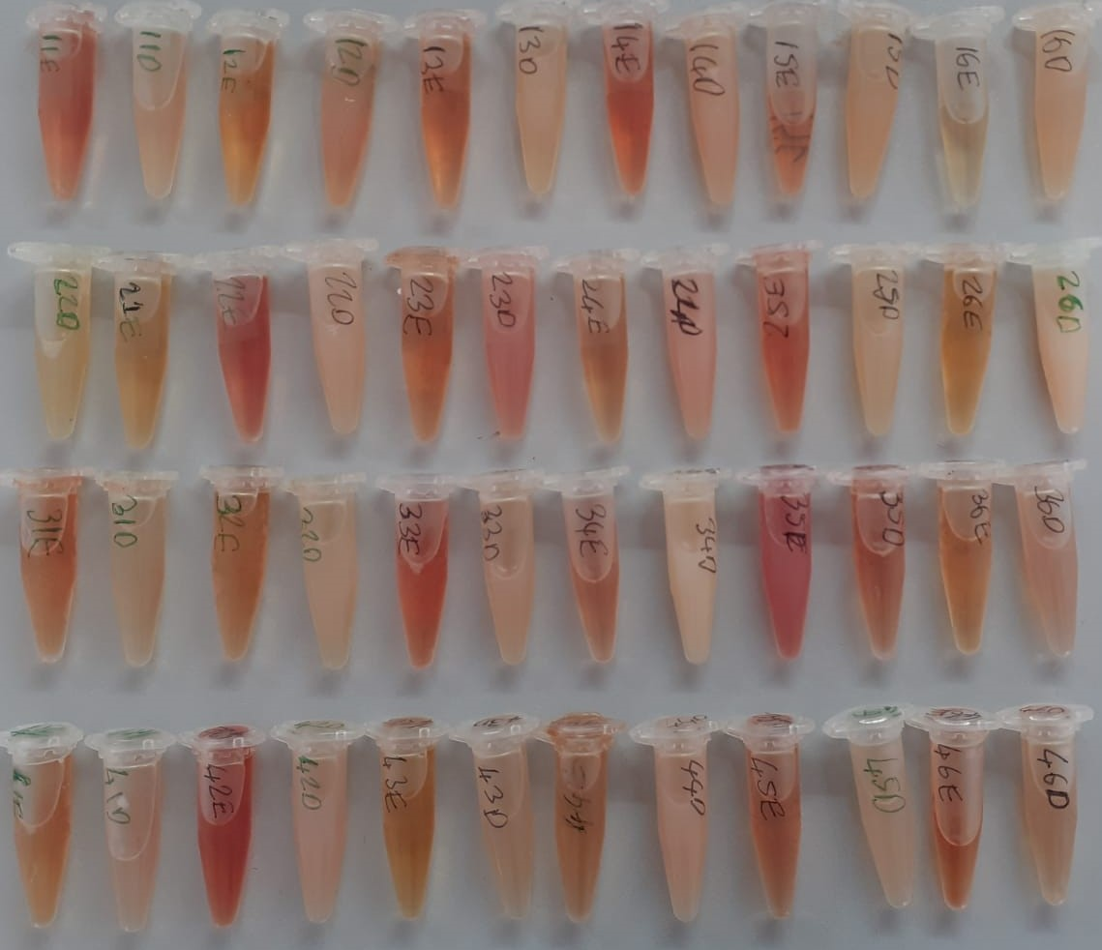
Numune Adı | TAS(mmol/L) | Total Kolesterol(mg/dl) | T.Protein(g/dl) | Glukoz (mg/dl) | Trigliserid(mg/dl) | HDL(mg/dl) | Lipaz(U/L)
11E | 1.55 | 224 | 2.54 | 365 | 117 | 346 | 22
11D | 1,51 | 132 | 3,64 | 355 | 667 | 15 | 19
12E | 1,8 | 263 | 2,71 | 380 | 102 | 377 | 14
12D | 1,7 | 249 | 3,81 | 400 | 657 | 111 | 15
13E | 1,85 | 223 | 2,59 | 364 | 90 | 352 | 16
13D (Lipemi) | 1,13 | 143 | 4,06 | 312 | 653 | 21 | 18
14E | 1,36 | 159 | 2,68 | 362 | 96 | 18 | 13
14D | 1,98 | 259 | 4,16 | 277 | 664 | 72 | 13
15E | 1,87 | 370 | 3,27 | 336 | 293 | 327 | 12
15D | 1,86 | 254 | 4,03 | 374 | 644 | 96 | 13
16E | 1,21 | 190 | 3,52 | 296 | 84 | 218 | 13
16D | 1,28 | 191 | 3,79 | 330 | 657 | 42 | 13
21E | 1,39 | 227 | 2,95 | 372 | 175 | 365 | 10
21D | 1,34 | 171 | 4 | 346 | 649 | 76 | 15
22E(Hemolizli) | 2,54 | 199 | 3,03 | 395 | 251 | 308 | 13
22D(Lipemi) | 1,89 | 209 | 4,18 | 326 | 652 | 0 | 13
23E | 1,84 | 219 | 2,92 | 302 | 89 | 305 | 11
23D | 1,61 | 222 | 3,95 | 282 | 661 | 64 | 14
24E | 1,39 | 225 | 3,4 | 338 | 98 | 294 | 11
24D | 2,26 | 317 | 4,83 | 323 | 632 | 29 | 12
25E | 2,16 | 288 | 3,48 | 401 | 292 | 298 | 11
25D | 1,39 | 255 | 3,98 | 305 | 663 | 1 | 11
26E | 1,67 | 207 | 2,83 | 403 | 124 | 336 | 10
26D(Lipemi) | 1,58 | 245 | 4,81 | 343 | 641 | 0 | 13
31E | 1,55 | 188 | 2,43 | 361 | 76 | 319 | 11
31D | 0,91 | 125 | 2,72 | 291 | 360 | 96 | 13
32E | 1,36 | 207 | 2,53 | 324 | 87 | 298 | 11
32D | 1,05 | 219 | 2,8 | 259 | 687 | 8 | 11
33E(Hemolizli) | 2,05 | 273 | 3,21 | 331 | 171 | 384 | 10
33D | 1,66 | 219 | 3,92 | 309 | 649 | 0 | 12
34E | 2,15 | 204 | 4,59 | 368 | 177 | 247 | 11
34D(Lipemi) | 1,73 | 253 | 5,07 | 333 | 700 | 0 | 13
35E(Hemolizli) | 1,93 | 152 | 3,84 | 279 | 672 | 34 | 14
35D | 1,36 | 187 | 2,37 | 378 | 116 | 300 | 10
36E | 1,87 | 210 | 2,42 | 338 | 105 | 310 | 10
36D | 1,14 | 168 | 3,25 | 333 | 636 | 77 | 12
41E | 1,64 | 194 | 3,04 | 388 | 121 | 279 | 11
41D | 2,41 | 185 | 3,86 | 354 | 681 | 25 | 14
42E(Hemolizli) | 1,99 | 295 | 3,49 | 354 | 340 | 292 | 11
42D(Lipemi) | 1,44 | 190 | 3,69 | 327 | 648 | 0 | 12
43E | 1,51 | 164 | 2,71 | 364 | 92 | 291 | 10
43D(Lipemi) | 1,27 | 200 | 3,31 | 321 | 677 | 42 | 12
44E | 1,54 | 176 | 2,45 | 341 | 132 | 271 | 10
44D(Lipemi) | 1,79 | 295 | 4,51 | 328 | 656 | 31 | 12
45E | 1,56 | 220 | 3 | 380 | 195 | 294 | 11
45D | 1,3 | 159 | 3,45 | 340 | 654 | 0 | 15
46E | 2,02 | 291 | 3,45 | 367 | 142 | 379 | 12
46D | 1,37 | 167 | 3,21 | 316 | 678 | 70 | 15

 | Bu çalışmada "Relassay" marka kitler kullanılmıştır.
 | Kullanılan cihaz: Mindray marka BS300 model tam otomatik biyokimya cihazı

